Анкета_Тран
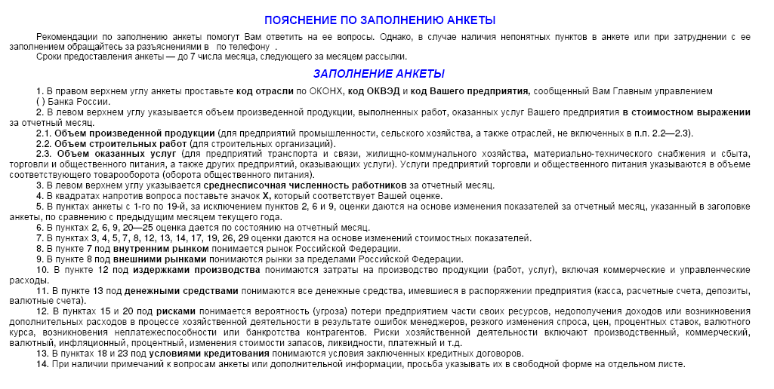
ЦЕНТРАЛЬНЫЙ БАНК РОССИЙСКОЙ ФЕДЕРАЦИИ (БАНК РОССИИ)
Южное главное управление Банка России
 |  |  |  | МОНИТОРИНГ ПРЕДПРИЯТИЙ |  |  |  |  | Просьба вернуть анкету до 7 числа месяца, следующего за отчетным
 |  |  |  |  |  | 2019 г.
 |  |  |  |  | (месяц)
Объем произведенной продукции, работ, услуг тыс.руб. |  |  |  |  |  |  |  |  |  | Код ОКВЭД
Среднесписочная численность работников, человек |  |  |  |  |  |  |  |  |  | Код предприятия

1.Как по Вашему мнению изменилась экономическая конъюнктура |  | Факторы, воздействующие на производство услуг
в отрасли
 | улучшилась | 11.Как по Вашему мнению изменились риски хозяйственной |  |  |  |  | 20.Как Вы оцениваете влияние просроченной дебиторской задолженности
 | не изменилась | деятельности |  |  |  |  |  | значительное
 | ухудшилась |  | увеличились |  |  |  |  | умеренное
 | не знаю |  | не изменились |  |  |  |  | слабое
2.Как Вы оцениваете экономическое положение Вашего предприятия |  |  | уменьшились |  |  |  |  | отсутствует
 | хорошее |  | не знаю |  |  |  | 21.Как повлияло изменение валютного курса рубля на хозяйственную
 | удовлетворительное | 12.Как изменился спрос на услуги отрасли |  |  |  |  | деятельность Вашего предприятия
 | плохое |  | увеличился |  |  |  |  | позитивно
3.Как Вы оцениваете изменение объема транспортных услуг |  |  | не изменился |  |  |  |  | не повлияло
 | увеличился |  | уменьшился |  |  |  |  | негативно
 | не изменился | 13.Как изменилась обеспеченность оборотными средствами
 | уменьшился |  | улучшилась |  |  |  | Ваши ожидания на ближайшую перспективу
 | отсутствовал |  | не изменилась
4.Как изменился объем заключенных договоров на перевозки |  |  | ухудшилась |  |  |  | 22.Как изменится в следующие 3 месяца объем транспортных услуг
внутри страны |  | 14.Как по Вашему мнению изменились условия кредитования |  |  |  |  |  | увеличится
 | увеличился |  | улучшились |  |  |  |  | не изменится
 | не изменился |  | не изменились |  |  |  |  | уменьшится
 | уменьшился |  | ухудшились |  |  |  | 23.Как изменится в следующие 3 месяца спрос на услуги предприятия
 | отсутствуют | 15.Как изменилась величина просроченной дебиторской задолженности |  |  |  |  |  | увеличится
5.Как изменился объем заключенных договоров на перевозки зарубеж |  |  | увеличилась |  |  |  |  | не изменится
 | увеличился |  | не изменилась |  |  |  |  | уменьшится
 | не изменился |  | уменьшилась |  |  |  | 24.Как изменятся в следующие 3 месяца тарифы на перевозки
 | уменьшился |  | отсутствует |  |  |  |  | увеличатся
 | отсутствуют | 16.Как Вы оцениваете влияние рисков хозяйственной деятельности |  |  |  |  |  | не изменятся
6.Как Вы оцениваете обеспеченность Вашего предприятия |  |  | значительное |  |  |  |  | уменьшатся
договорами на услуги |  |  | умеренное |  |  |  | 25.Как изменится в следующие 3 месяца потребность в заемных ресурсах
 | высокая |  | слабое |  |  |  |  | увеличится
 | удовлетворительная |  | отсутствует |  |  |  |  | не изменится
 | низкая | 17.Как Вы оцениваете влияние спроса |  |  |  |  |  | уменьшится
 | отсутствуют |  | значительное |  |  |  |  | отсутствует
7.Как изменились тарифы на перевозки |  |  | умеренное |  |  |  | 26.Как изменится в следующие 3 месяца численность занятых
 | увеличились |  | слабое |  |  |  | на предприятии
 | не изменились |  | отсутствует |  |  |  |  | увеличится
 | уменьшились | 18.Как Вы оцениваете влияние обеспеченности оборотными средствами |  |  |  |  |  | не изменится
8.Как изменились издержки обращения |  |  | значительное |  |  |  |  | уменьшится
 | увеличились |  | умеренное
 | не изменились |  | слабое |  |  |  | 27. Если в следующие 3 месяца Вы планируете взять руб. кредит
 | уменьшились |  | отсутствует |  |  |  | сроком до года, укажите максимально возможную ставку |  |  |  | %
9.Как изменился объем денежных средств, которыми Вы располагали |  | 19.Как Вы оцениваете влияние условий кредитования
 | увеличился |  | значительное |  |  |  | 28. Если в следующие 3 месяца Вы планируете разместить руб. депозит
 | не изменился |  | умеренное |  |  |  | сроком до года, укажите минимально допустимую ставку |  |  |  | %
 | уменьшился |  | слабое
10.Как изменилась величина просроченной кредиторской |  |  | отсутствует
задолженности
 | увеличилась
 | не изменилась
 | уменьшилась
 | отсутствует

